Узб
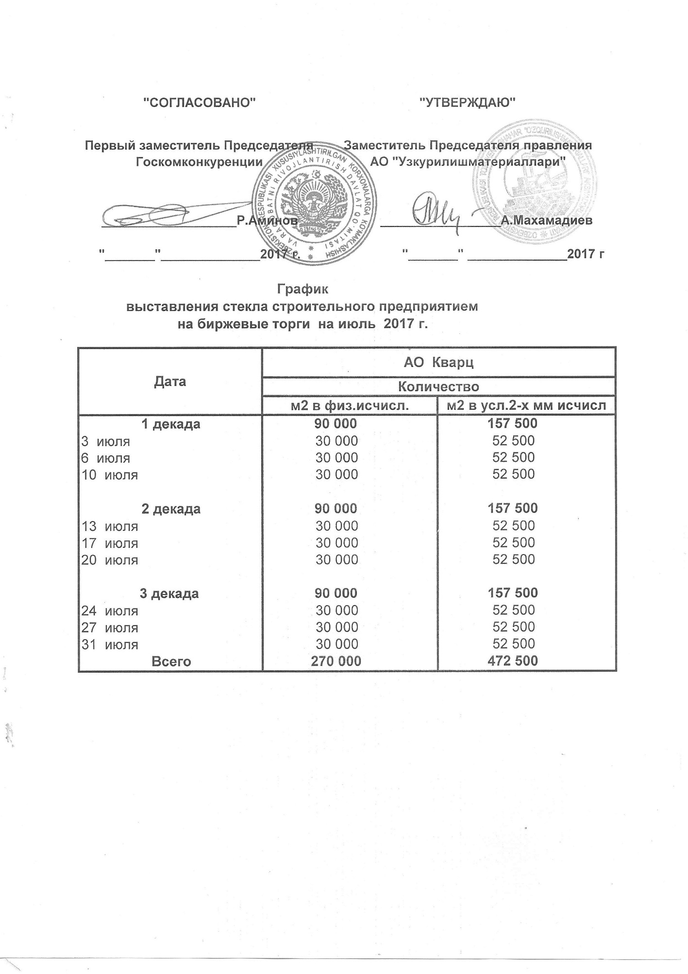
2017 йил июль ойида УзРТХБ орқали сотувга қўиладиган қурилиш ойна маҳсулоти миқдорлари ЖАДВАЛИ

 | "Кварц" АЖ
 | 2 в физ. | м2 в усл.2-х мм исчисл.
1 декада | 90,000 | 157,500
2017-07-03 | 30,000 | 52,500
2017-07-06 | 30,000 | 52,500
2017-07-10 | 30,000 | 52,500
2 декада | 90,000 | 157,500
2017-07-13 | 30,000 | 52,500
2017-07-17 | 30,000 | 52,500
2017-07-20 | 30,000 | 52,500
3 декада | 90,000 | 157,500
2017-07-24 | 30,000 | 52,500
2017-07-27 | 30,000 | 52,500
2017-07-31 | 30,000 | 52,500

Жами | 270,000 | 472,500

